トップページ
外部設計書 |  |  |  |  | 画面名 |  | トップページ |  |  |  | 作成者 | 前田麗登 |  |  | 更新者
 |  |  |  |  | システム名 |  | 自己管理アプリ |  |  |  | 作成日 | 2022-06-07 |  |  | 更新日
 |  |  |  |  | 備考 |  | ログイン時に表示する画面

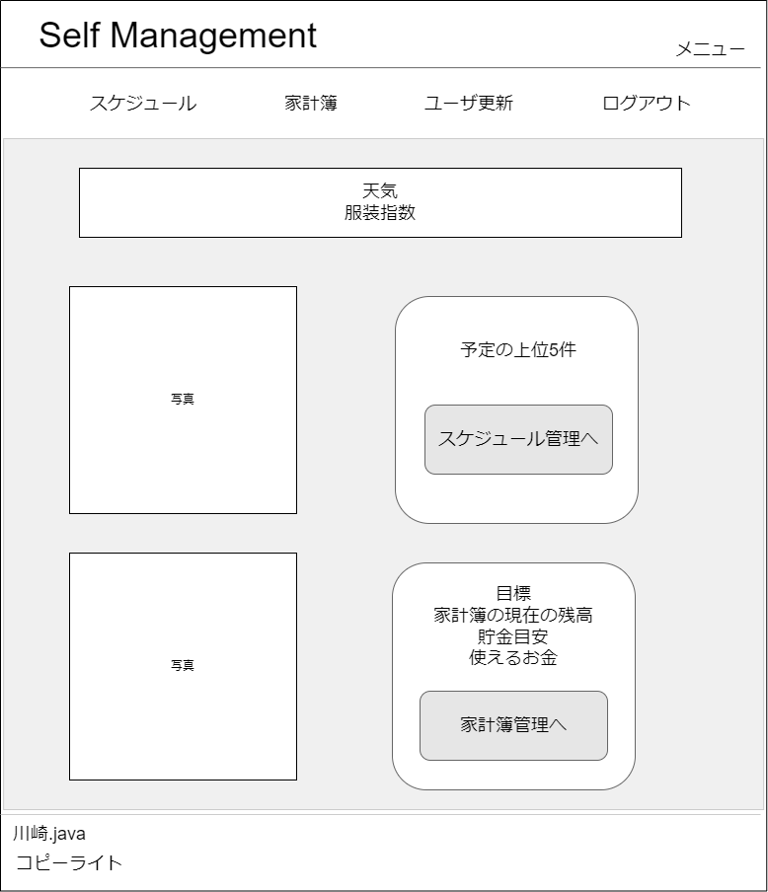
1
2
 | 画面設計

3

4

6

5
7

8
9
10
11
12

13

 | 機能設計
 |  | ログイン時に遷移する画面。

 |  | 1 | メニュー画面に遷移する。

 |  | 2 | 現在のページ名称の表示

 |  | 3 | 表示されたボタンをクリックすると指定のページに遷移する。(例)スケジュール(スケジュール管理画面)、ログアウト(ログインページ)など

 |  | 4 | 天気とその日のおすすめの服装を表示する。

 |  | 5 | 画像を貼り付ける。

 |  | 6 | 当日スケジュールをテーブルから取得する。

 |  | 7 | 「スケジュール管理へ」をクリックするとスケジュール画面のページに遷移する。

 |  | 8 | 画像を貼り付ける。

 |  | 9 | 目標、家計簿の現在の残高、貯金目標、使えるお金をテーブルから取得して表示する。

 |  | 10 | 「家計簿管理へ」をクリックすると家計簿管理画面のページに遷移する。

 | 項目定義書

 | No |  | 物理名 | 論理名 |  | 画面型 |  | データ型 | min | max | DBテーブル |  | DBカラム | 備考
 |  | 1 | title | タイトル |  | Link |  | String |  |  |  |  |  | メニュー画面に遷移する
 |  | 2 | page | ページ |  | Label |  | String
 |  | 3 | category | カテゴリー |  | Link |  | String |  |  |  |  |  | 選択された画面に遷移する
 |  | 4 | weather | 天気 |  | Label |  | String |  |  |  |  |  | 天気を表示する
 |  | 5 | img1 | 画像1 |  | img |  |  |  |  |  |  |  | 画像を貼り付ける。
 |  | 6 | schedule | 直近スケジュール |  | Lable |  | String |  |  | schedule |  | * | scheduleテーブルからデータを取得する。(全カラム)
 |  | 7 | s_btn | スケジュールボタン |  | button |  |  |  |  |  |  |  | スケジュール画面に遷移する
 |  | 8 | img2 | 画像2 |  | img |  |  |  |  |  |  |  | 画像を貼り付ける。
 |  | 9 | reason | 目標 |  | Label |  | String |  |  | user |  | reason | userテーブルのreasonからデータを取得して表示する。
 |  | 10 | balance | 現在残高 |  | Label |  | int |  |  | user |  | salary | userテーブルのsalaryからデータを取得して表示する。
 |  | 11 | savings | 貯金目安 |  | Label |  | int |  |  |  |  |  | 3つのテーブルからデータを取得する必要がある。
 |  | 12 | usable | 使用可能金額 |  | Label |  | int |  |  |  |  |  | 3つのテーブルからデータを取得する必要がある。
 |  | 13 | h_btn | 家計簿遷移ボタン |  | button |  |  |  |  |  |  |  | 家計簿画面に遷移する

家計簿一覧
外部設計書 |  |  |  |  | 画面名 |  | 家計簿一覧 |  |  |  | 作成者 | 鈴木叶翔 |  |  | 更新者
 |  |  |  |  | システム名 |  | 自己管理アプリ |  |  |  | 作成日 | 2022-06-07 |  |  | 更新日
 |  |  |  |  | 備考

 | 画面設計

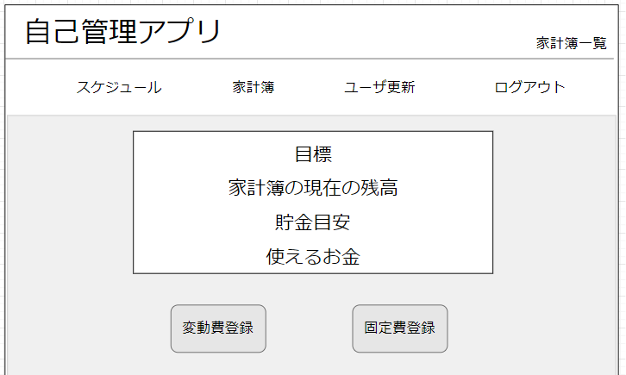
１
3
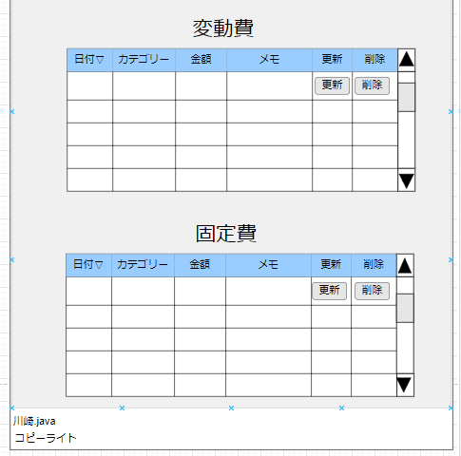
７

２

4

８

９
１０

5
6

 | 機能設計
 |  | ページロード
 |  |  | ロード時に、以下の処理を実行する

 |  |  | ユーザテーブルから目標、貯金目安を取得し、家計簿テーブルから残高、使えるお金を取得し表示する

 |  | 「1 タイトル」をクリック
 |  |  | メニュー画面に遷移する

 |  | 「２ カテゴリー」をクリック
 |  |  | 選択されたカテゴリのページに遷移する。ログアウトボタンを押下するとログイン画面に遷移する。

 |  | 「４ 家計簿サマリー」
 |  |  | 目標、家計簿の現在の残高、貯金目安、使えるお金を表示

 |  | 「５ 変動費登録」ボタンをクリック
 |  |  | 変動費登録画面に遷移する

 |  | 「６ 固定費登録」ボタンをクリック
 |  |  | 固定費登録画面に遷移する

 |  | 「７ 変動費一覧」
 |  |  | 変動費テーブルに登録された各項目を取得し表示する

 |  | 「８ 固定費一覧」
 |  |  | 固定費テーブルに登録された各項目を取得し、表示する

 |  | 「９ 更新」ボタンをクリック
 |  |  | ７、８番で入力された値を取得し更新を行う

 |  | 「１０ 削除」ボタンをクリック
 |  |  | 削除ボタンがクリックされた行を削除する

 | 項目定義書

 | No |  | 物理名 | 論理名 |  | 画面型 |  | データ型 | min | max | DBテーブル |  | DBカラム | 備考
 |  | 1 | title | タイトル |  | Link |  | String
 |  | 2 | category | カテゴリー |  | Link |  | String
 |  | 3 | page | ページ |  | Label |  | String
 |  | 4 | reason | 目標一覧 |  | table |  | String |  |  | user |  |  | reason、deadlineをuserテーブルから取得し表示する
 |  | 5 | variableup | 変動費更新 |  | bottom
 |  | 6 | fixedup | 固定費更新 |  | bottom
 |  | 7 | variable | 変動費一覧 |  | textbox |  |  |  |  | variable |  |  | v_date、v_category、v_memo、v_moneyをvariableテーブルから取得
 |  | 8 | fixed | 固定費一覧 |  | textbox |  |  |  |  | fixed |  |  | f_date、f_category、_f_memo、f_moneyをfixedテーブルから取得
 |  | 9 | update | 更新 |  | button
 |  | 10 | delete | 削除 |  | button

変動費登録
外部設計書 |  |  |  |  | 画面名 |  | 変動費登録 |  |  |  | 作成者 | 森本誠也 |  |  | 更新者
 |  |  |  |  | システム名 |  | 自己管理アプリ |  |  |  | 作成日 | 2022-06-07 |  |  | 更新日
 |  |  |  |  | 備考

2
 | 画面設計

3

手入力なし
初期値：入力日の日付
過去入力あり
将来の入力あり

食費／日用品・衣服／交際費／交通費／水道・光熱費／美容／趣味／医療費／教育費／その他
初期値：食費
手入力なし

5

6

（必須）
，なしで入力
0～1000000円

8
7
9
金額を入力してください。

 | 機能設計
 |  | ページロード
 |  |  | 以下の機能を実行する
 |  | 「１ ロゴ」クリック
 |  |  | メニュー画面に遷移する

 |  | 「2 カテゴリ一覧」
 |  |  | 選択されたカテゴリのページに遷移する。
 |  |  | ログアウトボタンを押下するとログイン画面に遷移する

 |  | 「３．📅」をクリック
 |  |  | カレンダーが表示され、選択することで日付を入力することができる

 |  | ４．カテゴリのセレクトボックスをクリック
 |  |  | カテゴリの一覧が表示され、選択することでカテゴリを入力することができる。

 |  | 「５．登録」をクリック
 |  |  | 入力フォームの内容が正しければ、テーブルにデータを登録し、結果表示画面に遷移する
 |  |  | 入力フォームの内容に不正があれば、赤文字でエラーメッセージを表示する

 |  | 「６．リセット」をクリック
 |  |  | 入力フォームに記入された内容をリセットする

 | 項目定義書

 | No |  | 物理名 | 論理名 |  | 画面型 |  | データ型 | min | max | DBテーブル |  | DBカラム | 備考
 | 1 |  | title | タイトル |  | Link |  | String |  |  |  |  |  | メニュー画面に遷移する
 | 2 |  | category | カテゴリー |  | Link |  | String |  |  |  |  |  | 選択された画面に遷移する
 | 3 |  | date | カレンダー |  | calendar |  | date |  |  |  |  |  | 日付を選択して入力する
 | 4 |  | v_category | 変動費カテゴリー |  | select |  | varchar
 | 5 |  | memo | メモ |  | text |  | varchar
 | 6 |  | cost | 金額 |  | text |  | int
 | 7 |  | regist | 登録 |  | button |  |  |  |  | variavle |  |  | variavleにデータを登録する
 | 8 |  | reset | リセット |  | button

固定費登録
外部設計書 |  |  |  |  | 画面名 |  | 固定費登録 |  |  |  |  | 作成者 | 森本誠也 |  |  | 更新者
 |  |  |  |  | システム名 |  | 自己管理アプリ |  |  |  |  | 作成日 | 2022-06-07 |  |  | 更新日
 |  |  |  |  | 備考

1
 | 画面設計

2

3
手入力なし 初期値：入力日の日付
過去入力なし（同月はできる）
将来の入力は可能

4
初期値：１
intで1～24 月数入力
1~6と12,18,24 セレクトボックス

5
初期値:家賃
家賃/保険/通信費/定期代/税金/ローン/その他 セレクトボックス 手入力なし

6

7
，なしで入力
0～1000000円
（必須）
8
金額を入力してください。
金額が未入力の場合
9
10

登録エラーは結果表示画面に遷移

 | 機能設計
 |  | 「１ ロゴ」クリック
 |  |  | メニュー画面に遷移する

 |  | 「2 カテゴリ一覧」
 |  |  | 選択されたカテゴリのページに遷移する。
 |  |  | ログアウトボタンを押下するとログイン画面に遷移する
 |  | 「３．📅」をクリック
 |  |  | カレンダーが表示され、選択することで日付を入力することができる

 |  | ４．繰り返しのセレクトボックスをクリック
 |  |  | 繰り返し期間の一覧が表示され、選択することで繰り返しを入力することができる。

 |  | ５．カテゴリのセレクトボックスをクリック
 |  |  | カテゴリの一覧が表示され、選択することでカテゴリを入力することができる。

 |  | 「8．登録」をクリック
 |  |  | 入力フォームの内容が正しければ、fixedにデータを登録し、結果表示画面に遷移する
 |  |  | 入力フォームの内容に不正があれば、赤文字でエラーメッセージを表示する

 |  | 「9．リセット」をクリック
 |  |  | 入力フォームに記入された内容をリセットする

 | 項目定義書

 | No |  | 物理名 | 論理名 |  | 画面型 |  | データ型 | min |  | max | DBテーブル |  | DBカラム | 備考
 | 1 |  | title | タイトル |  | Link |  | String |  |  |  |  |  |  | メニュー画面に遷移する
 | 2 |  | category | カテゴリー |  | Link |  | String |  |  |  |  |  |  | 選択された画面に遷移する
 | 3 |  | date | カレンダー |  | calendar |  | date |  |  |  |  |  |  | 日付を選択して入力する
 | 4 |  | repeat | 繰り返し |  | select |  | varchar |  |  |  |  |  |  | 繰り返し期間を選択して入力する
 | 5 |  | f_category | 固定費カテゴリー |  | select |  | varchar
 | 6 |  | memo | メモ |  | text |  | varchar |  | 0 | 100
 | 7 |  | money | 金額 |  | text |  | int |  | 0 | 1000000
 | 8 |  | insert | 登録 |  | button |  |  |  |  |  | fixed |  |  | fixdにデータを登録する
 | 9 |  | reset | リセット |  | button

スケジュール一覧
外部設計書 |  |  |  |  | 画面名 |  | スケージュール一覧 |  |  |  | 作成者 | 下日向直人 |  |  | 更新者
 |  |  |  |  | システム名 |  | 自己管理アプリ |  |  |  | 作成日 |  |  |  | 更新日
 |  |  |  |  | 備考

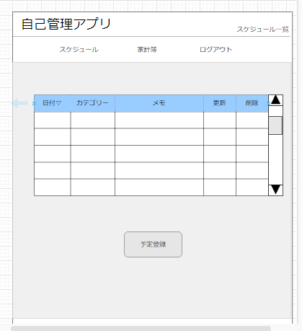
 | 画面設計
１

２
ユーザ更新

（例）2022/06/09

検索したい日付を入力してください
検索前は当日以降のみ表示
過去のスケジュールは検索できる（1年以内のみ）
将来のスケジュールも検索可
３
４
更新
削除
日付📅
初期値：
登録されているデータ
セレクトボックス
初期値：
登録されているデータ
テキストボックス
初期値：
登録されているデータ

スクロールしない状態は10件表示
0の時は見出しのみ
10以下は件数に合わせる

５

 | 機能設計

 | ページロード
 | ロード時
 | scheduleテーブルから日付、カテゴリー、メモを呼びだし表示する。

 | 「1 タイトル」をクリック
 |  | メニュー画面に遷移する

 | 「２ カテゴリー」をクリック
 |  | 選択されたカテゴリのページに遷移する。ログアウトボタンを押下するとログイン画面に遷移する。

 | 「３ 更新」をクリック
 |  | テキストボックスの内容を変更した後ボタンをクリックすると内容が更新される。

 | 「４ 削除」をクリック
 |  | 削除したい列の削除ボタンをクリックすると削除される。

 | 「５ 予定登録」をクリック
 |  | 予定登録ボタンをクリックすると予定登録ページに遷移する。

 | 項目定義書

 | No |  | 物理名 | 論理名 |  | 画面型 |  | データ型 | min | max | DBテーブル |  | DBカラム | 備考
 |  | 1 | title | タイトル |  | Link |  | String
 |  | 2 | category | カテゴリー |  | Link |  | String
 |  | 3 | update | 更新 |  | button
 |  | 4 | delete | 削除 |  | button
 |  | 5 | regist | 予定登録 |  | button |  | String

スケジュール登録画面
外部設計書 |  |  |  |  | 画面名 |  | スケジュール登録画面 |  |  |  | 作成者 | 石倉玲奈 |  |  | 更新者
 |  |  |  |  | システム名 |  | 自己管理アプリ |  |  |  | 作成日 | 2022-06-07 |  |  | 更新日
 |  |  |  |  | 備考

1
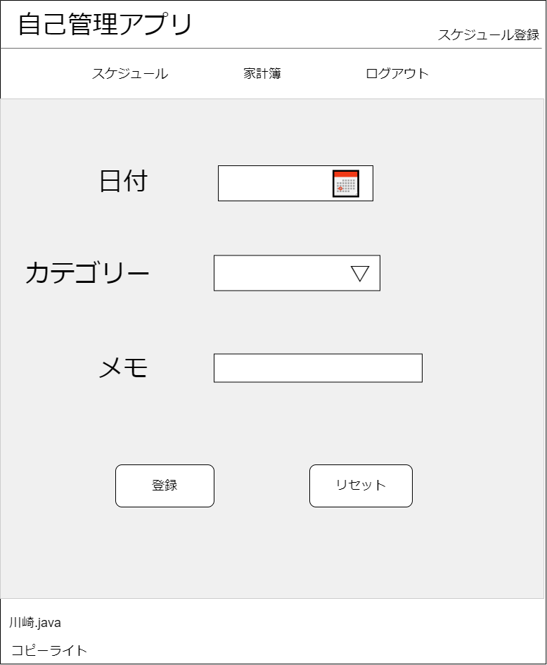
 | 画面設計

2
ユーザ更新

3
手入力なし
初期値：入力日翌日の日付orなし
過去入力なし

4
遊び／休み／デート／飲み会／旅行／支払期限／イベント／その他
初期値：遊び
手入力：なし

5

6
7

 | 機能設計
 |  | 「1 ロゴ」クリック
 |  |  | メニュー画面に遷移する。

 |  | 「2 カテゴリ一覧」
 |  |  | 選択されたカテゴリのページに遷移する。
 |  |  | ログアウトボタンを押下するとログイン画面に遷移する。

 |  | 「3 日付」登録
 |  |  | 📅をクリックするとカレンダーが表示され、選択することで日付を入力することができる

 |  | 「4 カテゴリー」登録
 |  |  | プルダウンメニューから予定のカテゴリーを選択

 |  | 「5 メモ」登録
 |  |  | 予定に関する備考を記入。空欄でも可

 |  | 「6 登録」押下
 |  |  | 入力した内容で予定を登録する。
 |  |  | 画面は結果表示画面に遷移
 |  |  | データはscheduleテーブルに保持される。
 |  |  | 入力フォームの内容に不正があれば、赤文字でエラーメッセージを表示する
 |  | 「7 リセット」押下
 |  |  | フォームに入力した内容がすべて消去される

 | 項目定義書

 | No |  | 物理名 | 論理名 |  | 画面型 |  | データ型 | min | max | DBテーブル |  | DBカラム | 備考
 |  | 1 | title | タイトル |  | Link |  | String |  |  |  |  |  | メニュー画面に遷移する
 |  | 2 | category | カテゴリー |  | Link |  | String |  |  |  |  |  | 選択された画面に遷移する
 |  | 3 | date | 日付 |  | Calendar |  | date |  |  | scheduleテーブル
 |  | 4 | s_category | 予定カテゴリー |  | Select |  | vatchar |  |  | scheduleテーブル
 |  | 5 | memo | メモ |  | Text |  | String |  |  | scheduleテーブル
 |  | 6 | regist | 登録 |  | button |  |  |  |  |  |  |  | scheduleテーブルに保存される
 |  | 7 | reset | リセット |  | button

ログイン画面
外部設計書 |  |  |  |  |  |  | 画面名 |  | ログイン画面 |  |  |  | 作成者 | 久保美月 |  |  | 更新者
 |  |  |  |  |  |  | システム名 |  | 自己管理アプリ |  |  |  | 作成日 | 2022-06-07 |  |  | 更新日
 |  |  |  |  |  |  | 備考

 | 画面設計

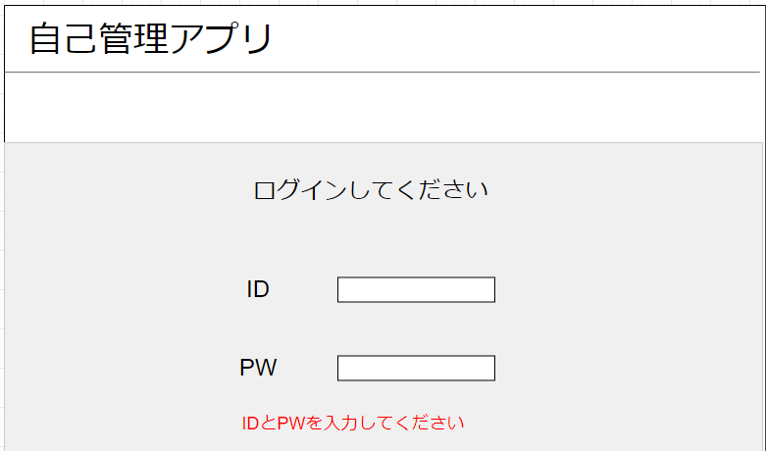
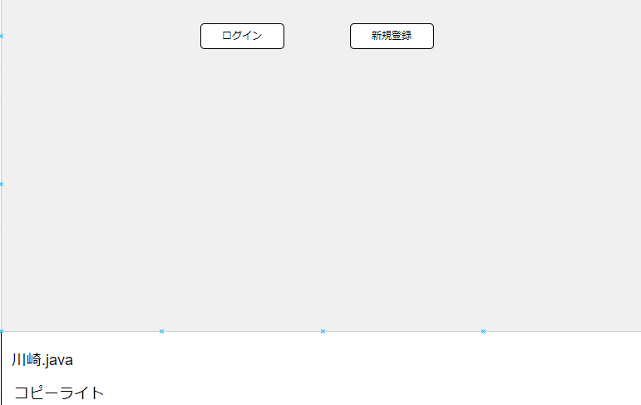
４
５
１

２

３

 | 機能設計

 |  |  | ページロード
 |  |  |  | ロード時に、以下の処理を実行する。

 |  |  |  | 「4 ログイン」クリック
 |  |  |  |  | IDとPWが正しく入力されていたら、ログインが成功しメニュー画面へ遷移する
 |  |  |  |  | 入力されたデータは、userテーブルで保持される

 |  |  |  | 「５ 新規会員登録」クリック
 |  |  |  |  | ユーザ登録画面に遷移する

 | 項目定義書

 | No |  | 物理名 |  |  | 論理名 |  | 画面型 |  | データ型 | min | max | DBテーブル |  | DBカラム | 備考
 |  | 1 | title |  |  | タイトル |  | Link |  | String
 |  | 2 | login_id |  |  | ID |  | textbox |  | String |  |  | user
 |  | 3 | password |  |  | PW |  | password |  | String |  |  | user
 |  | 4 | login |  |  | ログイン |  | botton |  |  |  |  |  |  |  | メニュー画面に遷移する
 |  | 5 | newregist |  |  | 新規会員登録 |  | botton |  |  |  |  |  |  |  | ユーザー登録画面に遷移する

ユーザー登録画面
外部設計書 |  |  |  |  |  |  | 画面名 |  | ユーザー登録画面 |  |  |  | 作成者 | 久保美月 |  |  | 更新者
 |  |  |  |  |  |  | システム名 |  | 自己管理アプリ |  |  |  | 作成日 | 2022-06-07 |  |  | 更新日
 |  |  |  |  |  |  | 備考

 | 画面設計

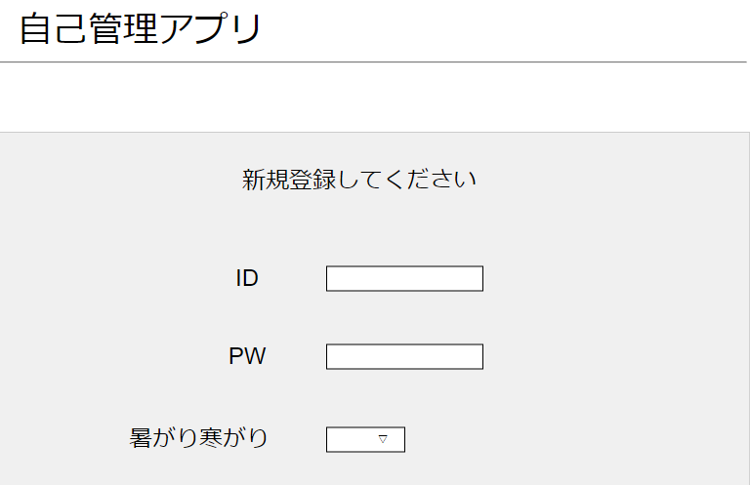
１

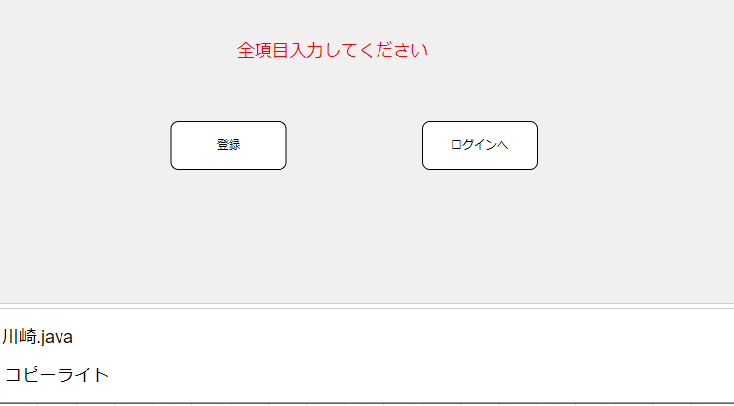

５
６

２

３

４

 | 機能設計

 |  |  | ページロード
 |  |  |  | ロード時に、以下の処理を実行する。

 |  |  |  | 「5 ログイン」クリック
 |  |  |  |  | 全項目入力されていたら、登録されログイン画面に戻る

 |  |  |  | 「6 ログインへ」クリック
 |  |  |  |  | ログイン画面に遷移する

 | 項目定義書

 | No |  | 物理名 |  |  | 論理名 |  | 画面型 |  | データ型 | min | max | DBテーブル |  | DBカラム | 備考
 |  | 1 | title |  |  | タイトル |  | Link |  | String
 |  | 2 | login_id |  |  | ID |  | textbox |  | String |  |  |  |  |  | 入力されたデータはuserテーブルに保持される
 |  | 3 | password |  |  | PW |  | textbox |  | String |  |  |  |  |  | 入力されたデータはuserテーブルに保持される
 |  | 4 | constitution |  |  | 体質 |  | radio |  |  |  |  |  |  |  | 入力されたデータはuserテーブルに保持される
 |  | 5 | regist |  |  | 登録 |  | botton |  |  |  |  |  |  |  | 登録され、ログイン画面に遷移する
 |  | 6 | login |  |  | ログインへ |  | botton |  |  |  |  |  |  |  | ログイン画面に遷移する

ユーザ更新画面
外部設計書 |  |  |  |  | 画面名 |  | ユーザ更新画面 |  |  |  | 作成者 | 石倉玲奈 |  |  | 更新者
 |  |  |  |  | システム名 |  | 自己管理アプリ |  |  |  | 作成日 | 2022-06-07 |  |  | 更新日
 |  |  |  |  | 備考

1
 | 画面設計
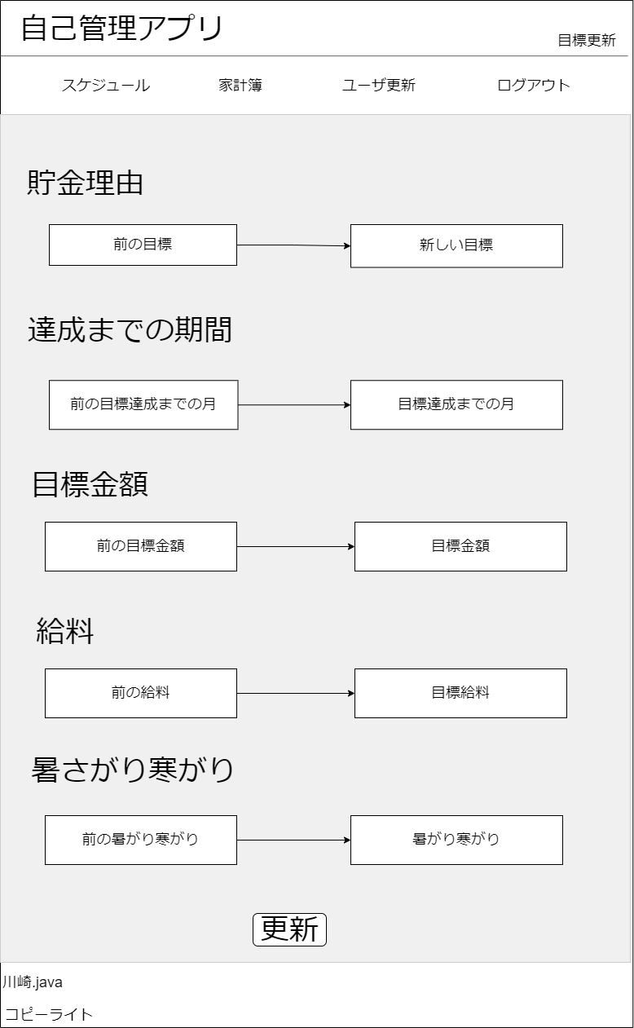

5
2

ユーザ更新の初期値は現在の値

6
3
現在の
今月の

7
4
date型
▽

8

 | 機能設計
 |  | 「1 ロゴ」クリック
 |  |  | メニュー画面に遷移する。

 |  | 「2 カテゴリ一覧」
 |  |  | 選択されたカテゴリのページに遷移する。
 |  |  | ログアウトボタンを押下するとログイン画面に遷移する。

 |  | 「3 新しい目標」登録
 |  |  | 新しい貯金理由を入力

 |  | 「4 目標達成までの月」登録
 |  |  | 新しい達成までの期間を入力

 |  | 「5 新しい目標金額」登録
 |  |  | 目標金額を入力

 |  | 「6 新しい給料」登録
 |  |  | 新しい給料を入力

 |  | 「7 暑がり寒がり」登録
 |  |  | 暑がりか寒がりかを変更

 |  | 「8 更新」押下
 |  |  | 入力した内容でuserテーブルが更新される

 | 項目定義書

 | No |  | 物理名 | 論理名 |  | 画面型 |  | データ型 | min | max | DBテーブル |  | DBカラム | 備考
 |  | 1 | title | タイトル |  | Link |  | String |  |  |  |  |  | メニュー画面に遷移する
 |  | 2 | category | カテゴリー |  | Link |  | String |  |  |  |  |  | 選択された画面に遷移する
 |  | 3 | reason | 貯金理由 |  | Text |  | varchar
 |  | 4 | deadline | 達成期限 |  | Text |  | varchar
 |  | 5 | goal | 目標金額 |  | Text |  | int
 |  | 6 | salary | 給料 |  | Text |  | int
 |  | 7 | constitution | 体質 |  | radio
 |  | 8 | update | 更新 |  | button |  |  |  |  | userテーブル |  |  | 押下するとユーザー情報を更新する

